VERSÕES


Histórico de Versões*

Data | Versão | Motivo | Autor
2015-10-29 | 5.0 | Versao Inicial | Leonardo Veiga
2015-12-17 | 7.0 | Acertos em opções de teste e inclusão de uma nova opção | Roberto Castro
2016-01-04 | 8.0 | Ajustes após reuniões de métricas | Leonardo Veiga
2017-02-22 | 9.0 | Criação de novos tipos de configuração | Thiago Abreu

FAQ
 | FAQ

1. | Como eu devo orçar a criação de uma plano de voz ou dados (Multiprodutos ou demais)?

 | Na tela de estimativa de configuração selecionar o produto com a caracteristica que se adeque a sua necessidade e definir a quantidade
 | Seguem alguns exemplos:
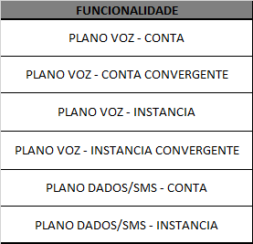

2. | A configuração contábil está inclusa no custo dos planos?

 | Não. Deve ser selecionado a opção contábil e a quantidade siginifica o número de vezes que vamos receber a configuração do usuário não importando a quantidade de planos.
 | Ex.: Se já sabemos de antimão que o usuário irá mandar a configuração contábil em dois momentos, então a quantidade a ser orçada será 2.

3. | Como eu devo orçar uma alteração de update em tabela avulsa?

 | Deve ser usada a opção de tabela de parametrização lenvando em consideração para a quantidade o numero de colunas afetadas no update (WHERE + SET).

4. | A configuração do BIF está incluída no custo dos planos?

 | Depende. Guiar as assinatuaras, taxas, usos, descontos e franquias em seções já existentes já está incluido na métrica do produto a ser incluído (com excessão de intes criados através de tabela de parametrização)
 | Os demais casos devem ser orçados usando as opções abaixo:
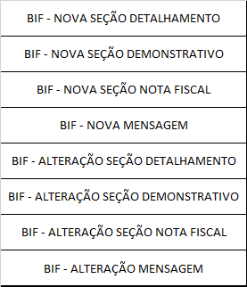

5. | Como eu devo orçar uma nova inclusão em linha ou coluna numa tabela avulsa?

 | Deve ser usada a opção de tabela de parametrização lenvando em consideração para a quantidade o numero total de colunas da tabela impactada.

6. | Ao orçar um novo plano de Voz ou dados por exemplo, as tarifas estão incluídas no custo?

 | Sim, as tarifas já fazem parte da métrica de um plano.

7. | Minha demanda é de VAS e já recebemos tudo pronto para construção, como devo orçar?

 | Deve ser orçado da mesma forma que uma demanda convencional (que envolva usos e provedores) porém não conseiderando os valores de pré-projeto.
 | A opção de VAS existente não pode ser mais usada, pois a esteira ágil criada na época não existe mais.
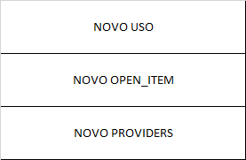

8. | Em que situação utilizaremos a funcionalidade Plano de Voz – Sem tarifa de usos?

 | Planos onde os usos guiados são pré-tarifados ou não existe uma guia de usos no ARBOR (ex. Oi Controle)

9. | Para demandas de alteração de tarifas onde a solução seria associar uso x provedor, ambos existentes, como orçar?

 | Utilizar a opção de tabela de parametros incluindo todas as colunas da tabela no campo quantidade.

10. | O que consiste a funcionalidade Configuração Contábil?

 | Realizar o esforço de validar e anexar a planilha de configuração contábil recebida pelo usuário na ET, bem como gerar as masters de configuração contábil e teste unitário.
 | Por este motivo não temos custo para essa atividade de VS e DS.

11. | Como devo orçar a alteração para contemplar novos Descontos Cross?

 | Utilizar a opção de Transformação de Desconto para Cross, e contabilizar a quantidade de descontos criados.

12. | Como devo orçar a alteração para contemplar a configuração de descontos com jurisdictions?

 | Utilizar a opção Transformação para Jurisdictions, e contabilizar a quantide de novos descontos criados.
 | Por exemplo, se forem criados um desconto para cada UF, teremos uma quantidade de 27 descontos.

13. | Como estimar a alteração no percentual dos descontos?

 | Escolher a opção 'Tabela de Parametrização' com 14 itens.

13. | Como estimar a alteração na restrição dos descontos?

 | Escolher a opção 'Tabela de Parametrização' com 12 itens.

